ドメインモデル
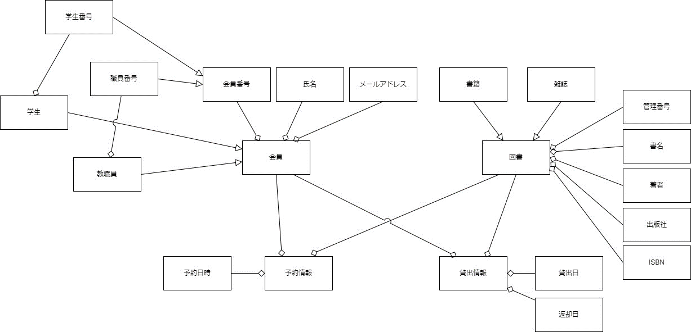
要求分析／ドメインモデル | システム名 | 作成者 | 作成日 | ページ
 | 図書館システム |  |  | 1

ユースケース図
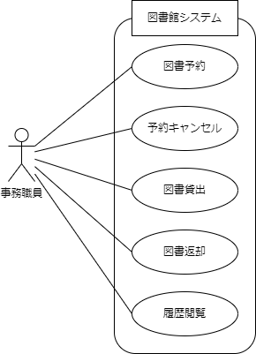
要求分析／ユースケースモデル | システム名 | 作成者 | 作成日 | ページ
 | 図書館システム |  |  | 1

ロバストネス図（図書予約）
予備設計／ロバストネス図 | システム名 | 作成者 | 作成日 | ページ
 | 図書館システム | 今村光汰 | 2025-10-06
 | ユースケース名
 | 図書予約

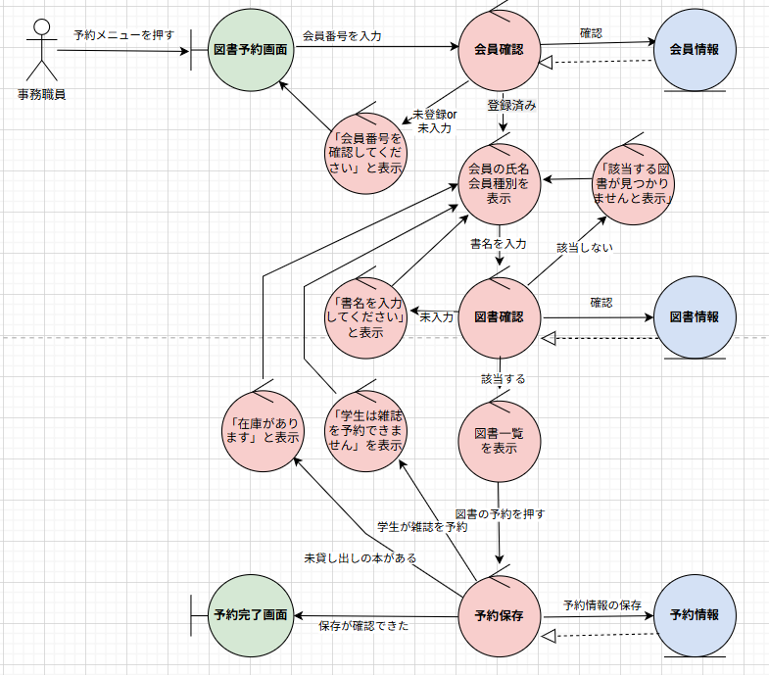 基本フロー

代替フロー

シーケンス図（図書予約）
詳細／シーケンス図 | システム名 | 作成者 | 作成日 | ページ
 | 図書館システム | 小﨑隼 | 2025-10-06
 | ユースケース名
 | 図書予約

基本フロー
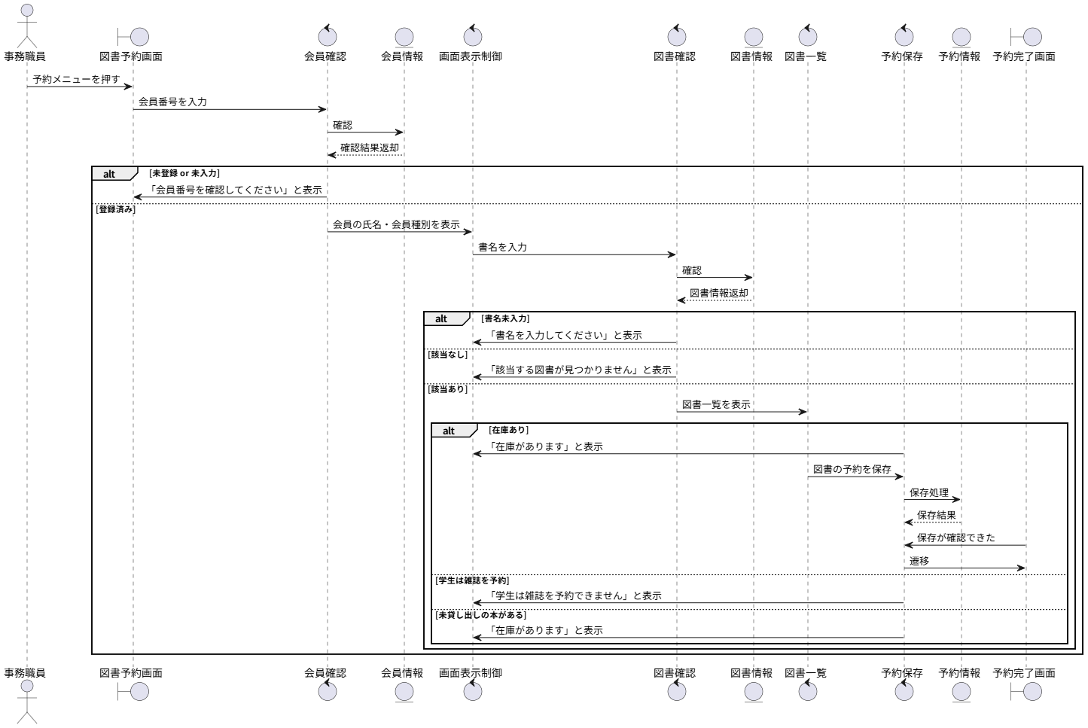

代替フロー

ロバストネス図（図書貸出）
予備設計／ロバストネス図 | システム名 | 作成者 | 作成日 | ページ
 | 図書館システム | 今村光汰 | 2025-10-06
 | ユースケース名
 | 図書貸出

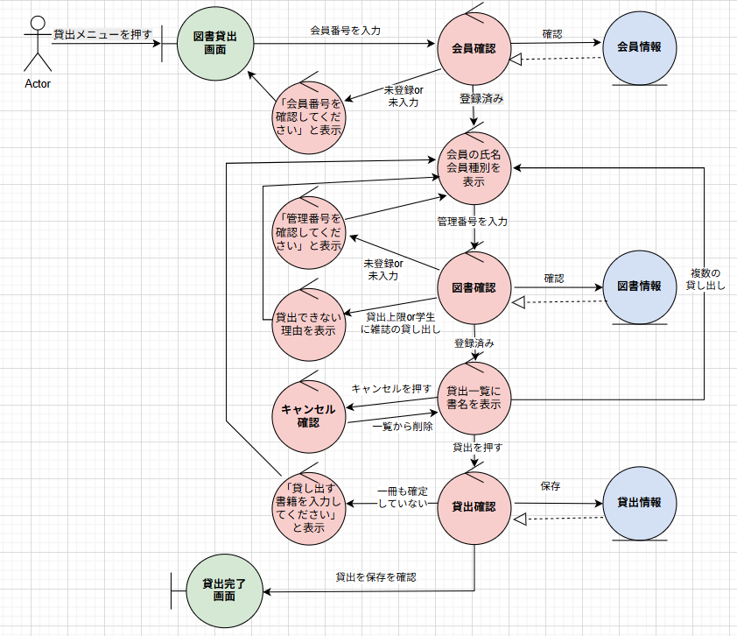 基本フロー

代替フロー

シーケンス図（図書貸出）
詳細／シーケンス図 | システム名 | 作成者 | 作成日 | ページ
 | 図書館システム | 藤田俊也 | 2025-10-06
 | ユースケース名
 | 図書貸出

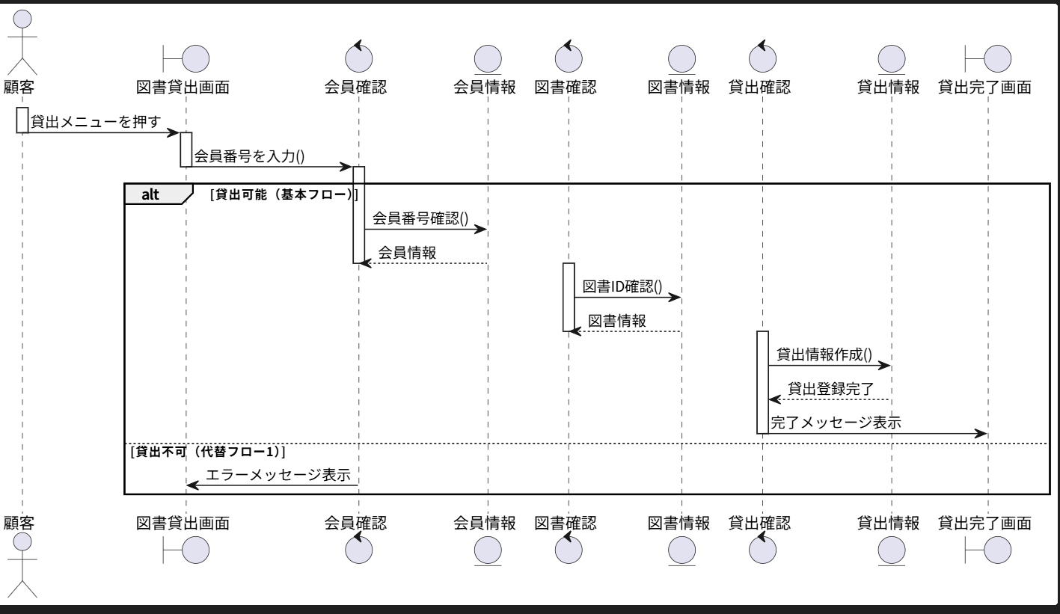
基本フロー

代替フロー

ロバストネス図（図書返却）
予備設計／ロバストネス図 | システム名 | 作成者 | 作成日 | ページ
 | 図書館システム | 今村光汰 | 2025-10-06
 | ユースケース名
 | 図書返却

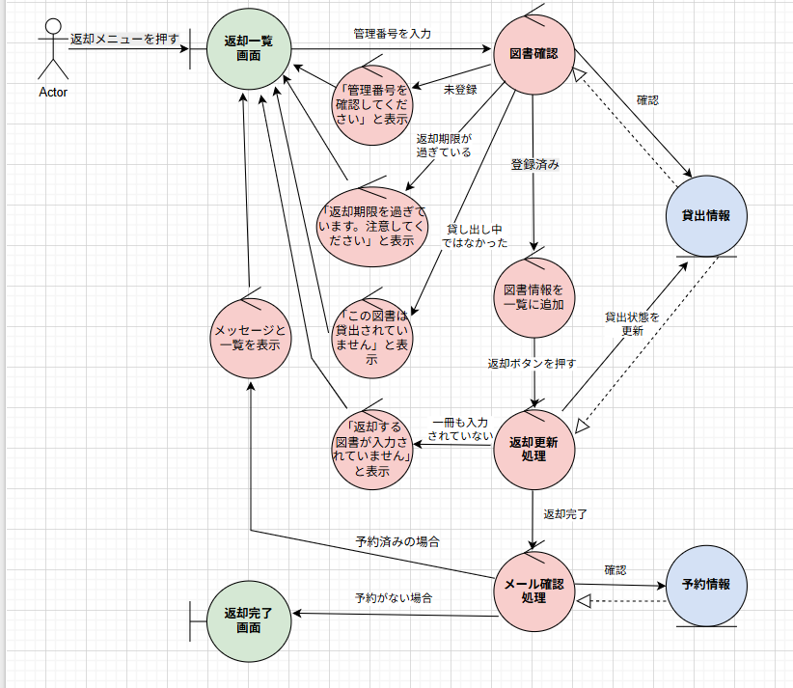 基本フロー

代替フロー

シーケンス図（図書返却）
詳細／シーケンス図 | システム名 | 作成者 | 作成日 | ページ
 | 図書館システム | 今村光汰 | 2025-10-06
 | ユースケース名
 | 図書返却

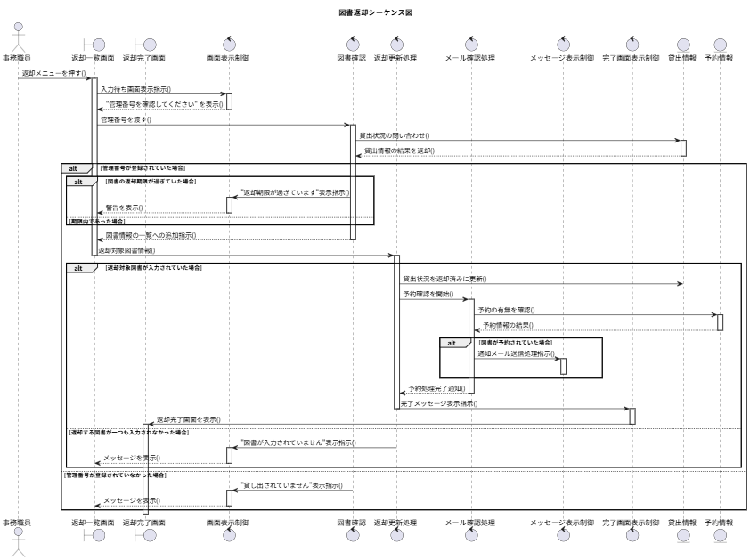 基本フロー

代替フロー

ロバストネス図（履歴閲覧）
予備設計／ロバストネス図 | システム名 | 作成者 | 作成日 | ページ
 | 図書館システム | 小﨑隼 | 2025-10-06
 | ユースケース名
 | 履歴閲覧

基本フロー
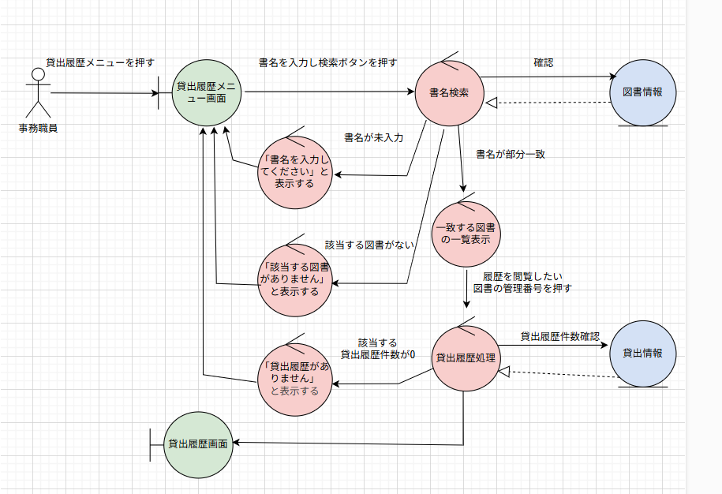

代替フロー

シーケンス図（履歴閲覧）
詳細／シーケンス図 | システム名 | 作成者 | 作成日 | ページ
 | 図書館システム | 小崎隼・藤田俊也 | 2025-10-06
 | ユースケース名
 | 履歴閲覧

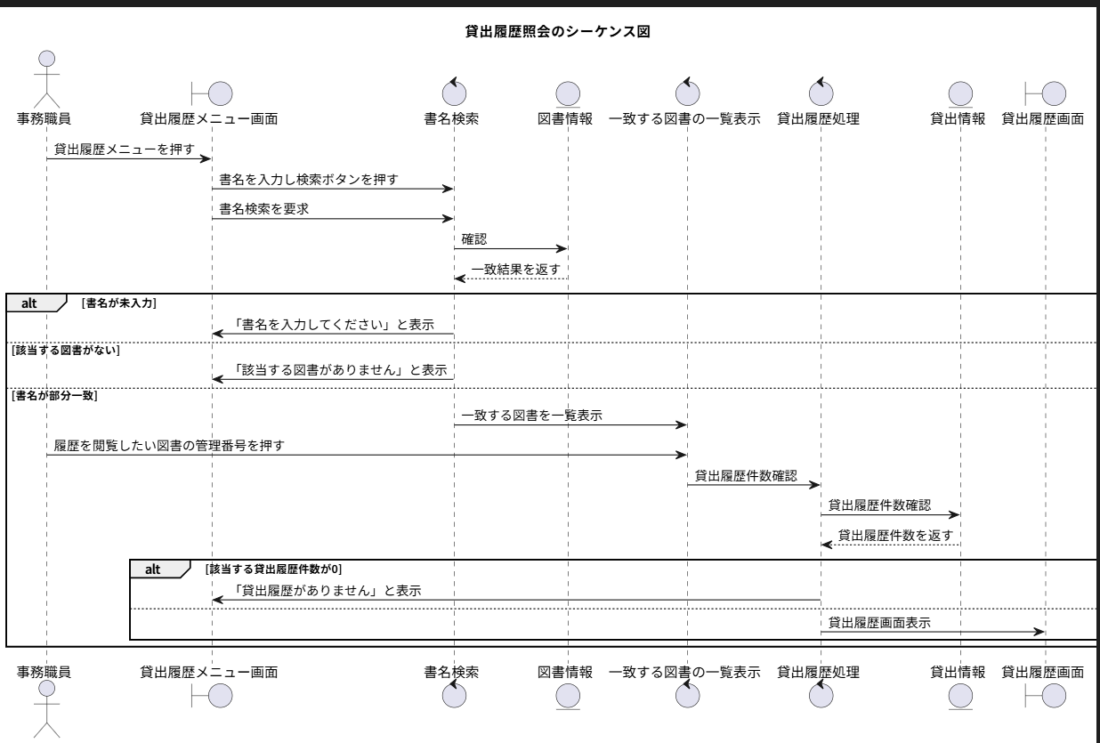
基本フロー

代替フロー

クラス図
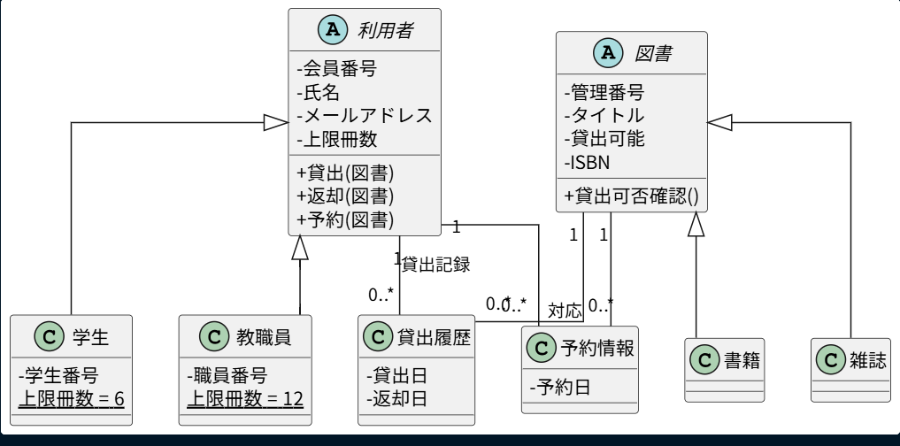
要求分析／クラス図 | システム名 | 作成者 | 作成日 | ページ
 | 図書館システム | 本田基・合志将哉 | 2025-10-06

